Info
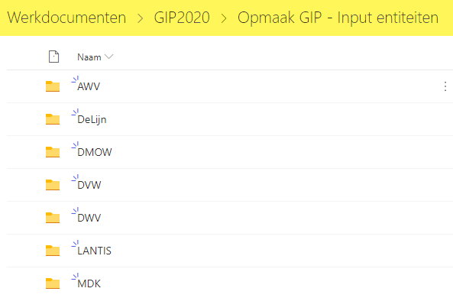
GIP 2020 Opmaak
template versie 1.4.1

Dit bestand moet gebruikt worden voor aanlevering van de GIP2020 projecten.

De inhoud van het bestand is gebaseerd op de projectenlijst van GIP 2019.
Alle projecten (ook niet goedgekeurde) zijn opgenomen in de projectenlijst
Budget Status = IN ==> Goedgekeurde projecten GIP2019
Budget Status = UIT ==> Niet aanvaarde projecten GIP2019

Indienen GIP 2020
Download dit bestand en maak de nodige aanpassingen.

 | Nieuwe Projecten aanmaken
 | Voeg het nieuwe project toe onderaan de bestaande lijst

 | Bestaande Projecten aanpassen
 | Pas de bestaande project regel aan
 | ! Geef steeds aan of het project moet meegenomen in het budget : Budget status = IN

Upload het bestand naar uw entiteit folder op Sharepoint |  | Klik Hier

Toelichting
Kolom | Omschrijving | Regel
Fase Naam | Korte/duidelijke beschrijving van de project Fase | Verplicht, maximum 250 tekens
GIPnr | Uniek Nummer | autonummering
InternProjectNr | Entiteit-specifiek nr | "Verplicht : wordt gebruikt om data met GIP DB te reconciliëren Uniek per entiteit"
Project Groepering | Groepering van meerdere projectlijnen/fasen - indien er een extra GIP fase aan een bestaand project wordt toegevoegd kan je hier het projectnr weergeven (prefix van het GIPnr) - voor nieuwe projecten met meerdere fases hier een unieke groepering aanduiden zodat de verschillende fasen die tot hetzelfde project behoren gegroepeerd kunnen worden in hetzelfde GIPnr BVB : DWV_ProjectA | Verplicht indien een project uit meerdere fasen bestaat
OrigineelGIPnr | Het oude GIPnr ter referentie | informatief
Project Validatie Info | Systeem info over de fouten op de invoer regels
Budget Status | Status van het project binnen het budget In/Uit budget | In/Uit
Budget Status Toelichting | Toelichting van Budget Status | Maximum 4000 tekens
Entiteit | Entiteit | Verplicht
Afdeling | Afdeling van de Entiteit | Verplicht
Thema | "Interne business drivers " | "verplicht Keuzelijst"
Programma | "Groepering van meerdere projecten vb : implementatie van een set van gerelateerde projecten (bijv. Sigmaplen, Seine-Schelde) die ook een specifiek start- en eindpunt hebben" | "Optioneel Keuzelijst"
BeschikbaarheidsVergoeding | Ja/Nee | Standaard = Nee
Project Naam | Korte/duidelijke beschrijving van het project | Verplicht indien er meer dan 1 fase is voor het project, maximum 250 tekens
Omschrijving | "Nadere omschrijving van het project, geen toelichting bij het project. Enkel nodig indien naam nog vragen oproept of indien een meer uitgebreide omschrijving mogelijk/nodig is." | "Maximum 500 tekens Geen herneming van de projectnaam"
Project Type | ONTEIGENING / STUDIE / UITVOERING | Verplicht
Locatie Type | Gemeente: als het project gebonden is aan specifieke locatie Entiteit Specifiek: (waterlooop, etc) als het algemene investeringen betreft voor die locatie Vlaanderen: algemene investeringen voor de entiteit | Verplicht
Locatie | Plaast waar het project uitgevoerd wordt | Verplicht
Locatie Detail | Vrije text om locatie verder te duiden, vb naam van de weg
Locatie Detail Beginpunt | Beginpunt (X-Y coordinaat, km paal, ...) | X coor
Locatie Detail Eindpunt | Eindpunt (X-Y coordinaat, km paal, ...) | Y coor
2020 | Buget Raming Jaar 1 | Verplicht
ReserveBedrag | Bedrag van dat in Jaar 1 als reserve kan opgenomen worden | "Optioneel regel max 20% jaarbudget1 (consolidatie over begroting)"
2021 | Buget Raming Jaar 2 | Verplicht indien project over meerdere jaren loopt
2022 | Buget Raming Jaar 3 | Verplicht indien project over meerdere jaren loopt
2023 | Buget Raming Jaar 4 | Verplicht indien project over meerdere jaren loopt
2024 | Buget Raming Jaar 5 | Verplicht indien project over meerdere jaren loopt
Begrotingsartikel |  | Indien meerdere financieringsbronnen/begrotingsartikels Gemengde financiering kiezen en detail op Projecten financiering sheet duiden
BasisAllocatie |  | Subselectie op basis van begrotingsartikel
Fiets% 2020 | % van Bedrag Jaar 1 dat bestemd is voor de Budget Spec. Doelstelling | Verplicht indien fiets relevant
Fiets% 2021 | % van Bedrag Jaar 2 dat bestemd is voor de Budget Spec. Doelstelling | Verplicht indien fiets relevant en als Bedrag J2 ingevuld is
ToelichtingFiets | Informatie betreffende fietspaden en km
Type Fietspad | "Keuzelijst: Enkel Richting Dubbel Richting Gecombineerd" | Verplicht indien project FIETS relevant is
Aantal KM Fietssnelwegen - netwerk | aantal kilometer netwerk | Minimaal 1 kolom invullen indien FIETS relevant Precisie tot op 10m : 0.00km
Aantal KM Bovenlokaal fietsnetwerk - netwerk
Aantal KM Andere fietspaden - netwerk
Aantal KM Fietspad | aantal kilometer fietspad | Verplicht indien FIETS relevant Precisie tot op 10m : 0.00km
Hoofd Modus | Kies 1 van de beschikbare Modi | "Verplicht Dop down DVW Standaard = Water-Binnenvaart"
Sub Modus 1 | Kies 1 van de beschikbare Modi | Optioneel
Sub Modus 2 | Kies 1 van de beschikbare Modi | Optioneel
Sub Modus 3 | Kies 1 van de beschikbare Modi | Optioneel
Hoofd Doelstelling | Kies 1 van de beschikbare Doelstellingen | "verplicht Keuzelijst"
Neven Doelstelling 1 | Kies 1 van de beschikbare Doelstellingen | Optioneel
Neven Doelstelling 2 | Kies 1 van de beschikbare Doelstellingen | Optioneel
Neven Doelstelling 3 | Kies 1 van de beschikbare Doelstellingen | Optioneel
Neven Doelstelling 4 | Kies 1 van de beschikbare Doelstellingen | Optioneel
Neven Doelstelling 5 | Kies 1 van de beschikbare Doelstellingen | Optioneel
Neven Doelstelling 6 | Kies 1 van de beschikbare Doelstellingen | Optioneel
RefGIPNummer | "Relatie met ander GIP nr " | Optioneel
RA/BN | Expliciete vermelding van het project in Regeerakkoord of Beleidsnota | Verplicht Geef aan of het project voor het relevante criteria wel/niet aanmerking komt Ja/Nee
Lucht/Klimaat | Luchtbeheersplan – klimaatplan
Strategische Proj | Strategische/Belangrijke Projecten
Continuïteit | Continuïteit – verderzetting lopende projecten – beslissingen vorige VR
Fiets | Fiets
Gevaarlijke punten Hist | Gevaarlijke punten – resterende locaties historische lijst
Gevaarlijke punten 2019 | Dynamische lijst gevaarlijke punten 2019
Prio Kunstwerken | Lijst prioritaire kunstwerken
Prio Geluidscherm | Prioritaire geluidsschermen - Top 25
Eng Min SV/VOU | Engagementen van minister Peeters in SV, actuele vragen, VOU (Vraag Om Uitleg)
Eng Min Burger | Engagementen van minister Peeters in burgervragen
Eng v legislatuur SV/VOU | Engagementen vorige legislatuur in SV, actuele vragen, VOU (Vraag Om Uitleg)
Eng v legislatuur Burger | Engagementen vorige legislatuur in burgervragen
Prio Steden/Gem/VVR | Prioriteiten steden en gemeenten/vervoersregio’s

Extra Duiding Fiets velden

Verschil tussen aantal KM netwerk en aantal KM fietspad
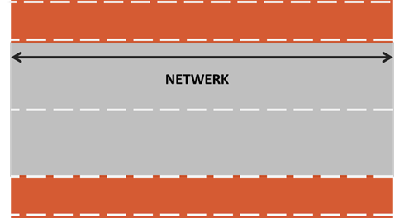

De zwarte pijl in de afbeelding geeft de lengte van het netwerk aan. Stel dat dit bijvoorbeeld 1 kilometer is.
In de afbeelding is er een eenrichtingsfietspad in elke richting. Het aantal kilometer fietspad is bijgevolg dus 2 kilometer.
Stel dat er geen twee fietspaden liggen, maar slechts 1 waar in twee richtingen kan gefietst worden, dan zou het aantal kilometer fietspad 1 kilometer zijn.

Daarnaast zijn we als het kilometers netwerk betreft ook geïnteresseerd over welk netwerk het specifiek gaat. Hier heb je de mogelijkheid tussen
fietssnelwegennetwerk, bovenlokaal functioneel fietsroutenetwerk en andere. Belangrijk om hierbij op te merken is dat fietssnelwegen een onderdeel zijn van het bovenlokaal functioneel fietsroutenetwerk.
Dus 1 kilometer fietssnelwegnetwerk is dus ook 1 kilometer bovenlokaal functioneel fietsroutenetwerk.

De ligging van de fietssnelwegen kan je raadplegen op deze website: www.fietssnelwegen.be
De ligging van het bovenlokaal functioneel fietsroutenetwerk is voor iedere provincie afzonderlijk te raadplegen:
West-Vlaanderen: https://www.giswest.be/preview-gis-west-html5-geoloket
Oost-Vlaanderen: http://www.gisoost.be/fietsnetwerknew/
Antwerpen: http://geoloket.provincieantwerpen.be/geoloketten/?viewer=extern&LayerTheme=9
Vlaams-Brabant: http://geo.vlaamsbrabant.be/mobiliteit/

Stel dat in het voorbeeld hierboven het gaat over een fietssnelweg, dan zou ik de tabel dus als volgt moeten invullen:

Aantal KM Fietssnelwegen - netwerk | Aantal KM Bovenlokaal fietsnetwerk - netwerk | Aantal KM Andere fietspaden - netwerk | km fietspad
1.00 | 1.00 | 0.00 | 2.00

